助成先用
主任研究者及び登録研究員は、助成先の従業員等または役員の身分を有する者に限ります。
（２）助成先における研究体制

助成先名 | ○○株式会社 （法人番号： ） |  |  |  |  |  | 提案書への貼り付け方（他のシートも、やり方は同様です。）
主任研究者 | 氏 名 | フリガナ | 所属・役職
 |  |  |  |  |  |  | ①貼り付けたい範囲のセルを選択し、コピー（「Ctrl＋C」または、右クリックでコピーを選択）
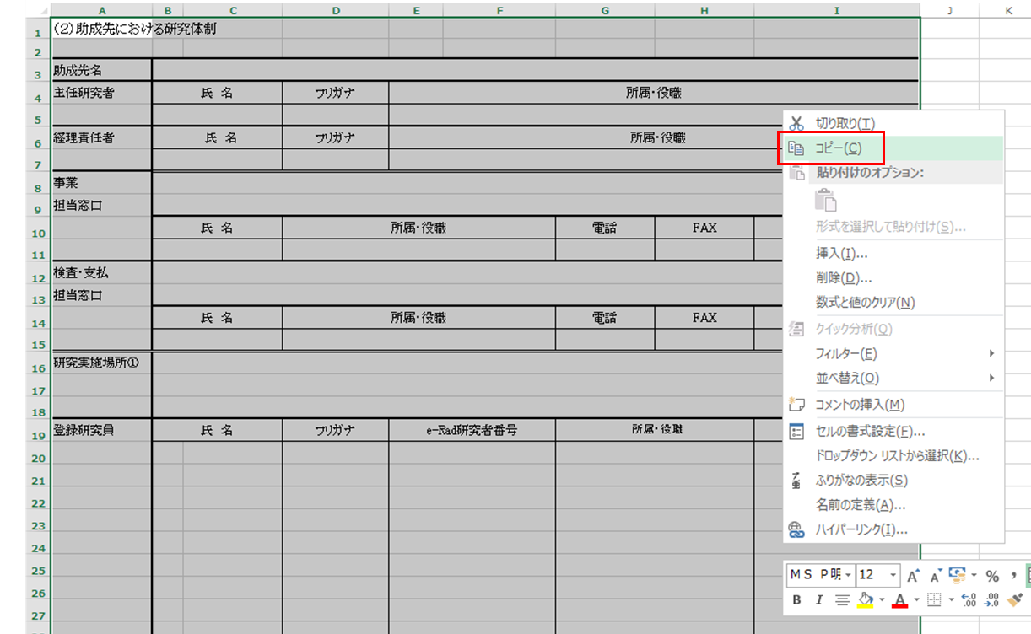
経理責任者 | 氏 名 | フリガナ | 所属・役職

住所・最寄り駅を記載（記載例を参照）
事業
担当窓口
 | 氏 名 | 所属・役職 |  | 電話 | FAX | E-mail

住所・最寄り駅を記載（記載例を参照）
検査・支払
担当窓口
 | 氏 名 | 所属・役職 |  | 電話 | FAX | E-mail

名称・住所・最寄り駅を記載（記載例を参照）
研究実施場所①

登録研究員 | 氏 名 | フリガナ | e-Rad研究者番号 | 所属・役職 |  | 主な担当事業内容
e-rad研究番号を有しない場合は、空欄としてください

氏名の前（B列）には、 □ 又は ▽ をプルダウンから選択してください。
□：時間単価の労務費を計上する登録研究員
▽：労務費を計上しない登録研究員

 |  |  |  |  |  |  | ②提案書（Word内）の貼り付けたいところで右クリックし、オプションで「図」を選択して、貼り付け。
主任研究者であっても、未登録では
労務費、旅費の計上はできません。
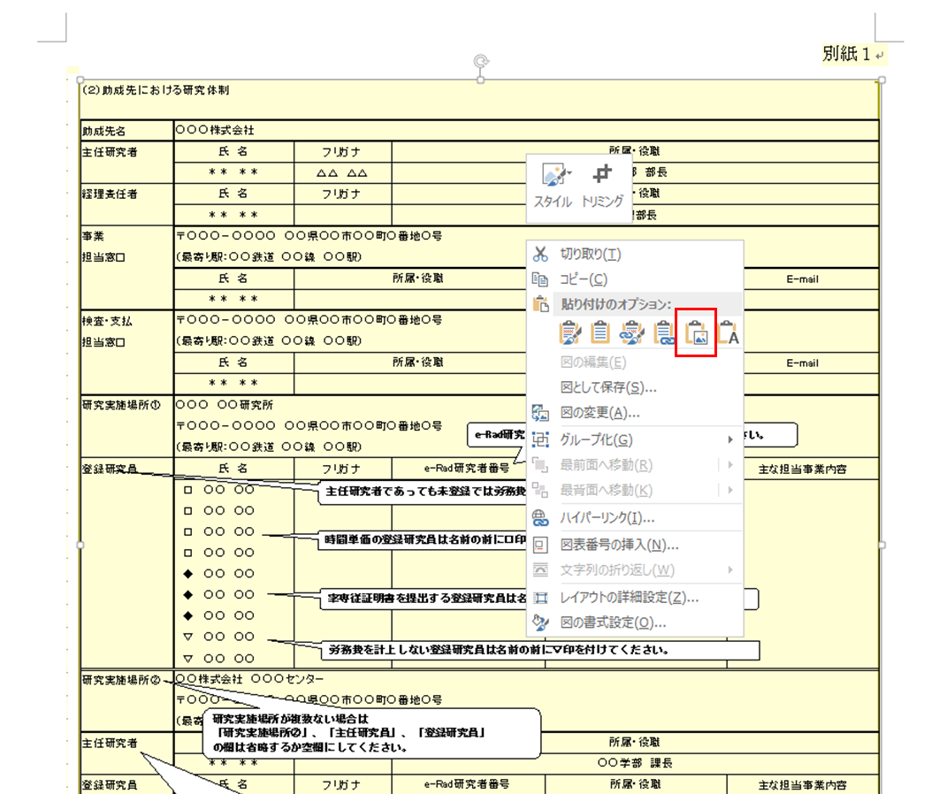

研究実施場所②
研究実施場所が２つある場合は
「研究実施場所②」、「主任研究者」、「登録研究員」を記載してください。
３つ以上ある場合は、行を追加して③、④・・・として記載してください。

主任研究者 | 氏 名 | フリガナ | 所属・役職

登録研究員 | 氏 名 | フリガナ | e-Rad研究者番号 | 所属・役職 |  | 主な担当事業内容

主任研究者は、研究実施場所毎に
登録が必要です。

研究分担先、分室がある場合は、記載してください。
研究分担先名／
分室名

主任研究者 | 氏 名 | フリガナ | 所属・役職

経理責任者 | 氏 名 | フリガナ | 所属・役職

研究実施場所

登録研究員 | 氏 名 | フリガナ | e-Rad研究者番号 | 所属・役職 |  | 主な担当事業内容

共同研究先用
（３）共同研究先における研究体制

共同研究先名 | 国立大学法人△△
業務管理者 | 氏 名 | フリガナ | 所属・役職

経理責任者 | 氏 名 | フリガナ | 所属・役職

住所・最寄り駅を記載（記載例を参照）
事業
担当窓口
 | 氏 名 | 所属・役職 |  | 電話 | FAX | E-mail

住所・最寄り駅を記載（記載例を参照）
契約・検査・支払
担当窓口
 | 氏 名 | 所属・役職 |  | 電話 | FAX | E-mail

名称・住所・最寄り駅を記載（記載例を参照）
研究実施場所

e-rad研究番号を有しない場合は、空欄としてください
登録研究員 | 氏 名 | フリガナ | e-Rad研究者番号 | 所属・役職 |  | 主な担当事業内容

氏名の前（B列）には、 □ 又は ▽ をプルダウンから選択してください。
□：時間単価の労務費を計上する登録研究員
▽：労務費を計上しない登録研究員

業務管理者であっても、未登録では
労務費、旅費の計上はできません。
共同研究先名
業務管理者 | 氏 名 | フリガナ | 所属・役職

経理責任者 | 氏 名 | フリガナ | 所属・役職

事業
担当窓口
 | 氏 名 | 所属・役職 |  | 電話 | FAX | E-mail

契約・検査・支払
担当窓口
 | 氏 名 | 所属・役職 |  | 電話 | FAX | E-mail

研究実施場所

登録研究員 | 氏 名 | フリガナ | e-Rad研究者番号 | 所属・役職 |  | 主な担当事業内容

